Layout
6.1.1 Màn hình Header

6.1.2 Màn hình Body
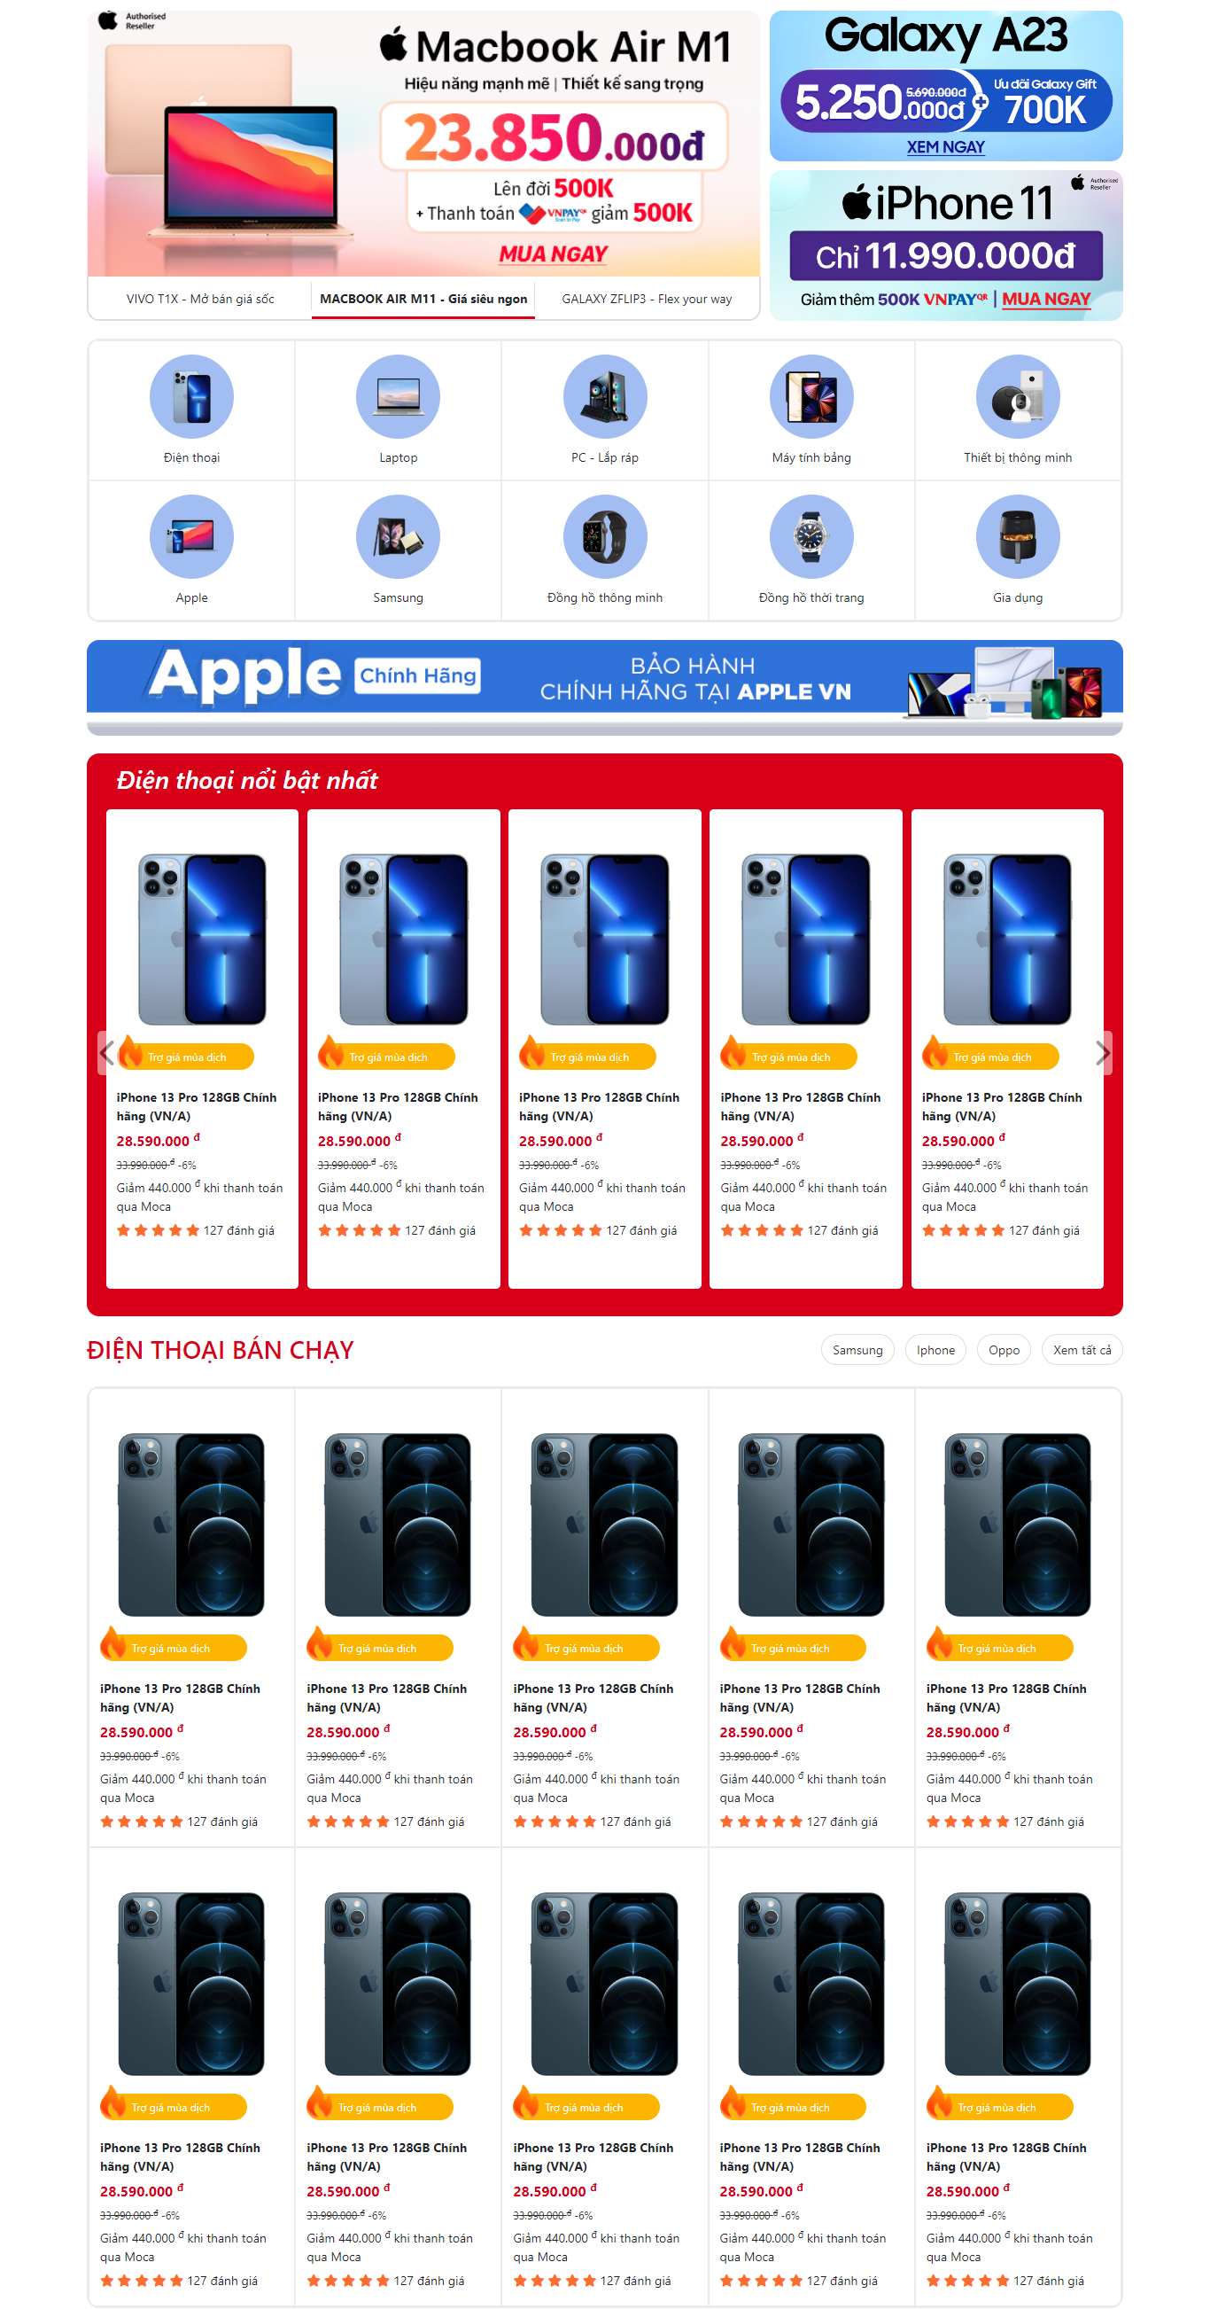

6.1.3 Màn hình Footer

